Product - Review
Đề tài 8: Mô tả, đánh giá sản phẩm
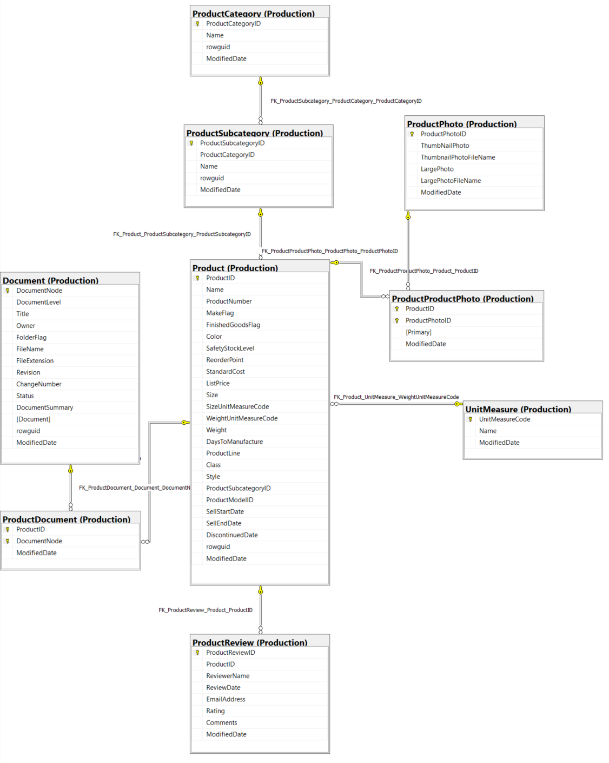

Thông tin chi tiết các bảng

Table Name |  | Production.Product
Schema |  | Production |  |  |  | Description | Sản phẩm đã bán hoặc được sử dụng để sản xuất các sản phẩm đã bán.
Serial No. | Logical Name | Physical Name | Data Type | KEY | NULL | Atributes | References | Remarks
1 | ProductID | Product Identification | int | PK |  |  |  | Khóa chính cho các bản ghi bảng Product
2 | Name | Name Product | nvarchar(50) | IDX |  |  |  | Name of the product.
3 | ProductNumber | Product Number | nvarchar(50) | IDX |  |  |  | Số định danh sản phẩm duy nhất.
4 | MakeFlag | Make Flag | bit |  |  |  |  | 0 = Sản phẩm được mua, 1 = Sản phẩm được sản xuất trong nhà.
5 | FinishedGoodsFlag | Finished Goods Flag | bit |  |  |  |  | 0 = Sản phẩm không phải là mặt hàng có thể bán được. 1 = Sản phẩm có thể bán được.
6 | Color | Color | nvarchar(15) |  | Y |  |  | Màu sản phẩm
7 | SafetyStockLevel | Safety Stock Level | smallint |  |  |  |  | Product color.
8 | ReorderPoint | Reorder Cost | smallint |  |  |  |  | Số lượng tồn kho tối thiểu.
9 | StandardCost | Standard Cost | money |  |  |  |  | Mức tồn kho kích hoạt đơn đặt hàng hoặc đơn đặt hàng công việc.
10 | ListPrice | List Price | money |  |  |  |  | Giá bán
11 | Size | Size | nvarchar(5) |  | Y |  |  | Kích thước sản phẩm
12 | SizeUnitMeasureCode | Size Unit Measure Code | nchar(3) |  | Y |  | Production.UnitMeasure | Đơn vị đo cho cột Size
13 | WeightUnitMeasureCode | Weigt Unit Measure Code | nchar(3) |  | Y |  | Production.UnitMeasure | Đơn vị đo cho cột Weight
14 | Weight | Weigt | decimal(8, 2) |  |  |  |  | Trọng lượng sản phẩm
15 | DaysToManufacture | Days To Manufacture | int |  | Y |  |  | Số ngày cần thiết để sản xuất sản phẩm
16 | ProductLine | Product Line | nchar(2) |  | Y |  |  | R = Road, M = Mountain, T = Touring, S = Standard
17 | Class | Class | nchar(2) |  | Y |  |  | H = High, M = Medium, L = Low
18 | Style | Style | nchar(2) |  | Y |  |  | W = Womens, M = Mens, U = Universal
19 | ProductSubcategoryID | Product Sub-Category Identification | int |  | Y |  | Production.ProductSubcategory | Sản phẩm là một thành viên của danh mục phụ sản phẩm này. Khóa ngoại cho ProductSubCategory.ProductSubCategoryID.
20 | ProductModelID | Product Model Identification | int |  | Y |  | Production.ProductModel | Sản phẩm là một thành viên của mô hình sản phẩm này. Khóa ngoại cho ProductModel.ProductModelID.
21 | SellStartDate | Sell Start Date | datetime |  |  |  |  | Ngày sản phẩm có sẵn để bán.
22 | SellEndDate | Sell End Date | datetime |  | Y |  |  | Ngày sản phẩm không còn để bán.
23 | DiscontinuedDate | Discontinue Date | datetime |  | Y |  |  | Ngày sản phẩm bị ngừng sản xuất.
24 | rowguid | rowguid | uniqueidentifier | IDX |  | Default: newid() |  | Số ROWGUIDCOL định danh duy nhất của bản ghi. Được sử dụng để hỗ trợ một mẫu sao chép hợp nhất.
25 | ModifiedDate | Modification Date | datetime |  |  | Default: getdate() |  | Ngày và giờ bản ghi được cập nhật lần cuối.

Table Name |  | Production.ProductSubcategory
Schema |  | Production |  |  |  | Description | Các danh mục phụ của sản phẩm. Xem bảng ProductCategory.
Serial No. | Logical Name | Physical Name | Data Type | KEY | NULL | Atributes | References | Remarks
1 | ProductSubcategoryID | Product Subcategory Identification | int | PK |  | Identity |  | Khóa chính cho các bản ghi bảng ProductSubCategory
2 | ProductCategoryID | Product Category Identification | int |  |  |  | Production.ProductCategory | Số định danh danh mục sản phẩm. Khóa ngoại cho ProductCategory.ProductCategoryID.
3 | Name | Product SubCategory Name | nvarchar(50) | IDX |  |  |  | Mô tả danh mục con.
4 | rowguid | rowguid | uniqueidentifier | IDX |  | Default: newid() |  | Số ROWGUIDCOL định danh duy nhất của bản ghi. Được sử dụng để hỗ trợ một mẫu sao chép hợp nhất.
5 | ModifiedDate | Modification Date | datetime |  |  | Default: getdate() |  | Ngày và giờ bản ghi được cập nhật lần cuối.

Table Name |  | Production.ProductCategory
Schema |  | Production |  |  |  | Description | Phân loại sản phẩm cấp cao.
Serial No. | Logical Name | Physical Name | Data Type | KEY | NULL | Atributes | References | Remarks
1 | ProductCategoryID | Product Category Identification | int | PK |  |  |  | khóa chính cho các bản ghi của bảng ProductCategory.
2 | Name | Product Category Name | nvarchar(50) | IDX |  |  | Production.ProductModelIllustration | Mô tả danh mục.
3 | rowguid | rowguid | uniqueidentifier | IDX |  | Default: newid() |  | Số ROWGUIDCOL định danh duy nhất của bản ghi. Được sử dụng để hỗ trợ một mẫu sao chép hợp nhất.
4 | ModifiedDate | Modification Date | datetime |  |  | Default: getdate() |  | Ngày và giờ bản ghi được cập nhật lần cuối.

Table Name |  | Production.ProductProductPhoto
Schema |  | Production |  |  |  | Description | Các sản phẩm lập bản đồ bảng tham khảo chéo và hình ảnh sản phẩm.
Serial No. | Logical Name | Physical Name | Data Type | KEY | NULL | Atributes | References | Remarks
1 | ProductID | Product Identification | int | PK |  |  | Production.Product | Số định danh sản phẩm. Khóa ngoại cho Product.ProductID.
2 | ProductPhotoID | Product Photo Idenification | int | PK |  |  | Production.ProductPhoto | Số định danh ảnh sản phẩm. Khóa ngoại cho ProductPhoto.ProductPhotoID.
3 | Primary | Primary | bit |  |  | Default: 0 |  | 0 = Hình ảnh không phải là hình ảnh chính. 1 = Hình ảnh là hình ảnh chính.
4 | ModifiedDate | Modification Date | datetime |  |  | Default: getdate() |  | Ngày và giờ bản ghi được cập nhật lần cuối.

Table Name |  | Production.ProductPhoto
Schema |  | Production |  |  |  | Description | Hình ảnh sản phẩm.
Serial No. | Logical Name | Physical Name | Data Type | KEY | NULL | Atributes | References | Remarks
1 | ProductPhotoID | Product Identification | int | PK |  |  |  | Khóa chính cho các bản ghi bảng ProductPhoto.
2 | ThumbNailPhoto | Name Product | nvarchar(50) | IDX | Y |  |  | Hình ảnh nhỏ của sản phẩm.
3 | ThumbnailPhotoFileName | Product Number | nvarchar(50) | IDX | Y |  |  | Tên tệp hình ảnh nhỏ.
4 | LargePhoto | Make Flag | bit |  | Y |  |  | Hình ảnh lớn của sản phẩm.
5 | LargePhotoFileName | Finished Goods Flag | bit |  | Y |  |  | Tên tệp hình ảnh lớn.
6 | ModifiedDate | Modification Date | datetime |  |  | Default: getdate() |  | Ngày và giờ bản ghi được cập nhật lần cuối.

Table Name |  | Production.UnitMeasure
Schema |  | Production |  |  |  | Description | Bảng tra cứu đơn vị đo.
Serial No. | Logical Name | Physical Name | Data Type | KEY | NULL | Atributes | References | Remarks
1 | UnitMeasureCode | Unit Measure Code | nchar(3) | PK |  |  |  | Khóa chính.
2 | Name | Unit Measure Name | nvarchar(50) | IDX |  |  |  | Mô tả của đơn vị đo lường
3 | ModifiedDate | Modification Date | datetime |  |  | Default: getdate() |  | Ngày và giờ bản ghi được cập nhật lần cuối.

Table Name |  | Production.ProductReview
Schema |  | Production |  |  |  | Description | Đánh giá của khách hàng về sản phẩm họ đã mua.
Serial No. | Logical Name | Physical Name | Data Type | KEY | NULL | Atributes | References | Remarks
1 | ProductReviewID | Product Review Identification | int | PK |  |  |  | Khóa chính cho các bản ghi bảng ProductReview
2 | ProductID | Product Identification | int | FK |  |  | Production.Product | Số định danh sản phẩm. Khóa ngoại cho Product.ProductID.
3 | ReviewerName | Reviewer Name | nvarchar(50) |  |  |  |  | Tên của người đánh giá.
4 | ReviewDate | Review Date | datetime |  |  |  |  | Ngày xem xét đã được gửi.
5 | EmailAddress | Email Address | nvarchar(50) |  |  |  |  | Địa chỉ e-mail của người đánh giá.
6 | Rating | Rating | int |  |  |  |  | Đánh giá sản phẩm do người đánh giá đưa ra. Thang điểm là 1 đến 5 với 5 là xếp hạng cao nhất.
7 | Comments | Comments | nvarchar(3850) |  | Y |  |  | Nhận xét của người đánh giá
8 | ModifiedDate | Modification Date | datetime |  |  | Default: getdate() |  | Ngày và giờ bản ghi được cập nhật lần cuối.

Table Name |  | Production.ProductDocument
Schema |  | Production |  |  |  | Description | Bảng tham chiếu chéo các sản phẩm ánh xạ đến các tài liệu sản phẩm liên quan.
Serial No. | Logical Name | Physical Name | Data Type | KEY | NULL | Atributes | References | Remarks
1 | ProductID | Product Identification | int | PK,FK |  |  | Production.Product | Số định danh sản phẩm. Khóa ngoại cho Product.ProductID.
2 | DocumentNode | Document Node | hierarchyid | PK,FK |  |  | Production.Document | Số định danh tài liệu. Khóa ngoại cho Document.DocumentNode.
3 | ModifiedDate | Modification Date | datetime |  |  | Default: getdate() |  | Ngày và giờ bản ghi được cập nhật lần cuối.

Table Name |  | Production.Document
Schema |  | Production |  |  |  | Description | Tài liệu bảo trì sản phẩm.
Serial No. | Logical Name | Physical Name | Data Type | KEY | NULL | Atributes | References | Remarks
1 | DocumentNode | Product Identification | hierarchyid | PK |  |  |  | Khóa chính cho các bản ghi bảng Document
2 | DocumentLevel | Name Product | smallint | IDX |  | Computed: [DocumentNode].[GetLevel]() |  | Độ sâu trong hệ thống phân cấp tài liệu.
3 | Title | Product Number | nvarchar(50) |  |  |  |  | Tiêu đề của tài liệu.
4 | Owner | Make Flag | int |  |  |  |  | Nhân viên kiểm soát tài liệu. Khóa ngoại cho Employee.BusinessEntityID
5 | FolderFlag | Finished Goods Flag | bit |  |  | Default: 0 |  | 0 = Đây là một thư mục, 1 = Đây là một tài liệu.
6 | FileName | Color | nvarchar(400) |  | Y |  |  | Tên tệp của tài liệu
7 | FileExtension | Safety Stock Level | nvarchar(8) |  |  |  |  | Phần mở rộng tệp cho biết loại tài liệu. Ví dụ: .doc hoặc .txt.
8 | Revision | Reorder Cost | nchar(5) |  |  |  |  | Số sửa đổi của tài liệu.
9 | ChangeNumber | Standard Cost | int |  |  | Default: 0 |  | Số phê duyệt thay đổi kỹ thuật.
10 | Status | List Price | tiny |  |  |  |  | 1 = Đang chờ phê duyệt, 2 = Được chấp thuận, 3 = Đã lỗi thời
11 | DocumentSummary | Size | varbinary(MAX) |  | Y |  |  | Tài liệu tóm tắt.
12 | Document | Size Unit Measure Code | nvarchar(MAX) |  | Y |  |  | Tài liệu hoàn chỉnh.
13 | rowguid | rowguid | uniqueidentifier | IDX |  | Default: newid() |  | Số ROWGUIDCOL định danh duy nhất của bản ghi. Được sử dụng để hỗ trợ một mẫu sao chép hợp nhất.
14 | ModifiedDate | Modification Date | datetime |  |  | Default: getdate() |  | Ngày và giờ bản ghi được cập nhật lần cuối.

